PI-O'LE
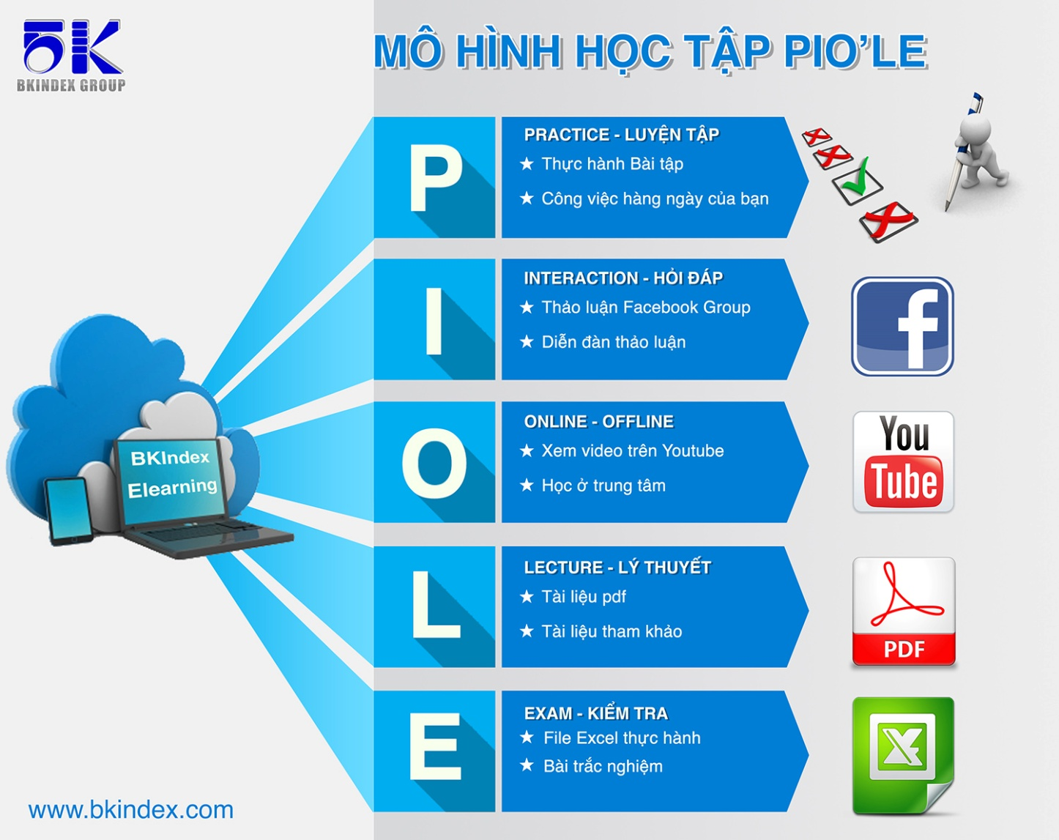
HỌC ONLINE TẠI
http://bkindex.edu.vn

Mô hình học này được xây dựng và kế thừa từ mô hình LIPE của tổ hợp giáo dục đào tạo TOPICA, đơn vị dẫn đầu trong công nghệ đào tạo trực tuyến hiện nay.

Casestudy
? | Bạn đã biết khi bỏ merge cell thì tất cả các ô đều chứa giá trị?
Trả lời | Đáp án

Trộn nè

Trộn nè
Trộn nè
Trộn nè


 | Sử dụng chức năng Go to Special
 | Home -> Editing -> Go to Special 1. Bạn ấn Un merge cell; 2. Bạn sử dụng Go to Special; 3. Ctrl + Enter ? Và các bạn có biết cách để làm ô chọn trong Excel không?

WorkSpace1
http://bkindex.edu.vn
Bài 12: Merge cell, Data Validation

1 | Merge Cell
 |  | Merge Cell | Lớp | Họ và tên
 |  | UnMerge cell | Toán Tin 1 | Võ Hoài Linh
 |  | UnMerge cell with all values | Toán Tin 1 | Tăng Thanh Hà
 |  |  | Toán Tin 1 | Lại Văn Sâm
 |  |  | Toán Tin 2 | Hồ Ngọc Hà
 |  |  | Toán Tin 2 | Đàm Vĩnh Hưng
 |  |  | Toán Tin 2 | Nguyễn Xuân Bắc

WorkSpace2
http://bkindex.edu.vn
Bài 12: Merge cell, Data Validation

2 | Kiểm tra hợp lệ dữ liệu (Data Validation) |  | Số khách hàng | 7 |  | Loại thực đơn |  | Loại đồ ăn | Loại đồ uống
 |  | Dạng danh sách | Khách hàng | Chọn loại thực đơn | Chọn thực đơn | Đồ ăn | DS_DO_AN | Cơm rang thập cẩm | café
 |  | Dạng điều kiện | Bàn 6 | Đồ ăn | Phở bò | Đồ uống | DS_DO_UONG | Cá kho tộ | Sinh tố hoa quả
 |  | Thông báo nhập |  |  |  |  |  | Phở bò | Trà tranh
 |  | Thông báo lỗi
 |  | Danh sách nâng cao

QA&Practice
Hỏi đáp và Luyện tập (Practice)
Bài 12: Merge cell, Data Validation

? | Bạn vào chức năng Find&Select và thử các tính năng của nó để dùng cho công việc của mình

